상품제안서
A4 판퍼즐 | 상품코드: S37083

 |  |  |  |  |  |  | 02-713-8555 | www.synergygift.co.kr
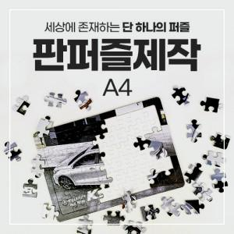

【상세/제작정보】 | ※ 수량에 따라 제작 기간 상이하여 협의필요

【인쇄/포장옵션】 | 풀칼라 / OPP(비닐)

【공급단가】 | 수량 | 100~ | 300~ | 500~ | 1,000~ | 3,000~
*VAT별도 | 단가 | 19,500원 | 18,780원 | 18,060원 | 17,340원 | 16,900원

【상품 URL】 | https://www.synergygift.co.kr:443/src/goods_detail.php?gdno=37083

